상품제안서
쿨린 322 22.5W 고속충전 PD 보조배터리 20,000mAh | 상품코드: F23017

 |  |  |  |  |  |  | 02-412-0044 | www.easy1.co.kr
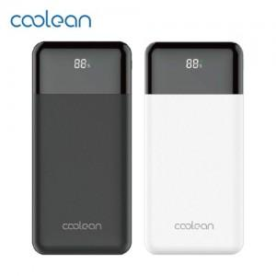

【상세/제작정보】

【인쇄/포장옵션】 | 실크, 레이저, 풀칼라 / 포장지포장

【공급단가】 | 수량 | 100~ | 300~ | 500~ | 1,000~ | 3,000~
*VAT별도 | 단가 | 23,630원 | 23,270원 | 22,720원 | 21,810원 | 20,900원

【상품 URL】 | https://dev.easy1.co.kr:443/src/goods_detail.php?gdno=23017

